Datos personales
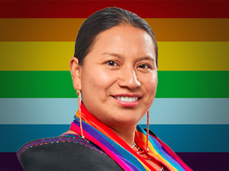

Nombres: | Cecilia Rosa
Apellidos: | Baltazar Yucailla
Facebook: | https://www.facebook.com/CeciliaBaltazar.ecu?locale=es_LA
Twitter:
Descripción:

